Dés
tas de calcul
X | G | X |  |  | Dé réels | 5 | g | 3 | + | 0 | Résultat du jet
5 | g | 3 |  |  |  |  |  |  |  |  |  | résultat du dé | Dé + bonus (si >10g10)
-5 |  |  |  |  |  |  |  |  |  |  | 5g3 | 0 | 0
0 |  | 3 |  |  |  |  |  |  |  |  | 5g3 | 0 | 0
Traduction en cas de lancer de dés > à 10g10
 |  | -7 |  |  |  |  |  |  |  |  | 5g3 | 14 | 14
 |  | 0 | 0 |  |  |  |  |  |  |  | 5g3 | 0 | 0
5 |  | 3 |  |  |  |  |  |  |  |  | 5g3 | 0 | 0
 |  |  |  |  |  |  |  |  |  |  | 5g3 | 0 | 0
 |  |  |  |  |  |  |  |  |  |  | 5g3 | 0 | 0
 |  |  |  | Résultat : |  |  |  |  |  |  | 5g3 | 0 | 0
1-Noter le nombre de dés à lancer en A2 et le nombre de dés à garder en C2.
2- cliquer sur le bouton "lancer les dés"
 |  |  |  |  |  |  |  |  |  |  | 5g3 | 0 | 0
 |  |  |  | 14 |  |  |  |  |  |  | 5g3 | 0 | 0
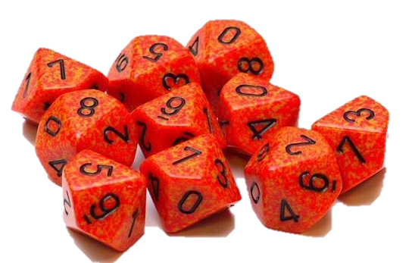
 |  |  |  |  |  |  |  |  |  |  |  | 14 | 14

Comment ça marche ?
les chiffres qui sont notés en A2 et C2 sont modfifiés pour retourner au format 10g10+X
exemple (17G8 deviendra 10G10+2).
Quand vous cliquez sur "lancer les dés" cela active une macro qui relance les aléatoires dans la feuille aléatoire. (en appuyant sur sup après avoir sélectionner n'importe quelle cellule vide).
Les valeurs de la série de donnée sont copiés dans base (afin de ne pas se relancer dans les prochaines étapes).
Les 9 feuilles suivantes servent à trier les valeurs (pour en choisir que les meilleurs jets selon le nombre gardés).
L'ensemble des résultats est consigné dans la feuille réultats.
La valeur qui nous intéresse est recherchée et répertorié dans la feuille "dés" dans le tableau en O1:Q12.
La recherche s'effectue en concaténant les cellules de "dés" I1:K1 en une même chaien de caractère qui est recherché à l'aide d'une formule rechercheh dans la colonne P.
Voilà j'espère que cette aide de jeu saura vous faire gagner du temps lors de vos combats, elle peut être utilisé rapidement

